Заключение
Заключение
по результатам гидродинамического исследования |  |  | Билогарифмический график
Исходные данные для исследования
ДО |  | ПАО АНК «Башнефть»
Регион |  | БНД-Туймазанефть
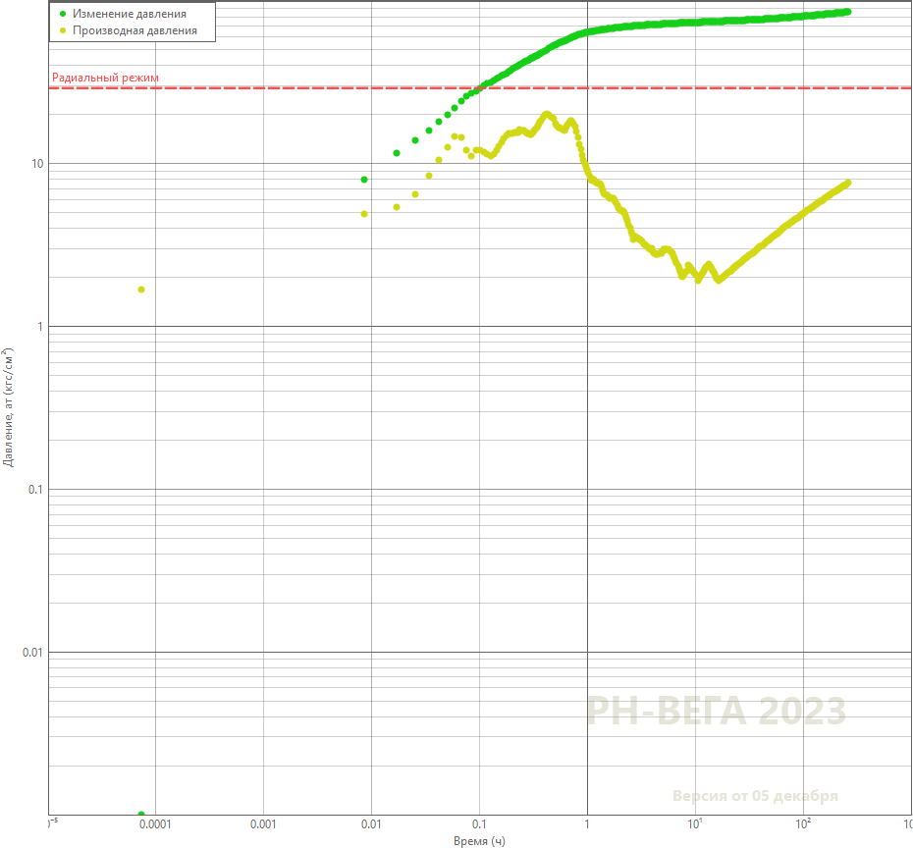
ЦДНГ |  | ТЦДНГ 03
Месторождение |  | ТУЙМАЗИНСКОЕ
Территория работ |  | ТУЙМАЗИНСКАЯ ПЛОЩАДЬ
Куст |  | 1785
Скважина |  | 2568
Вид исследования |  | КПД
Цели исследования |  | Рпл, kпрод, k, Skin
Дата получения заявки |  | 08.12.2023 10:39
Вид ГДИС по технологии |  | КПД глуб
Место установки измерительного прибора |  | Cтвол скважины
Тип измерительного прибора |  | Глубинный манометр
Дата начала исследования (план) |  | 08.12.2023 11:00
Основные сведения по скважине
Характер работы |  | НАГ
Тип скважины |  | наклон-направлен.
Способ эксплуатации
Подземное оборудование
Диаметр НКТ внутр. | мм | 62.0
Альтитуда стола ротора | м | 174.56 | Полулогарифмический график
Оборудование низа НКТ |  | Пакер
Внутренний радиус Э/К | мм | 66.0
Поверхностная температура | °C
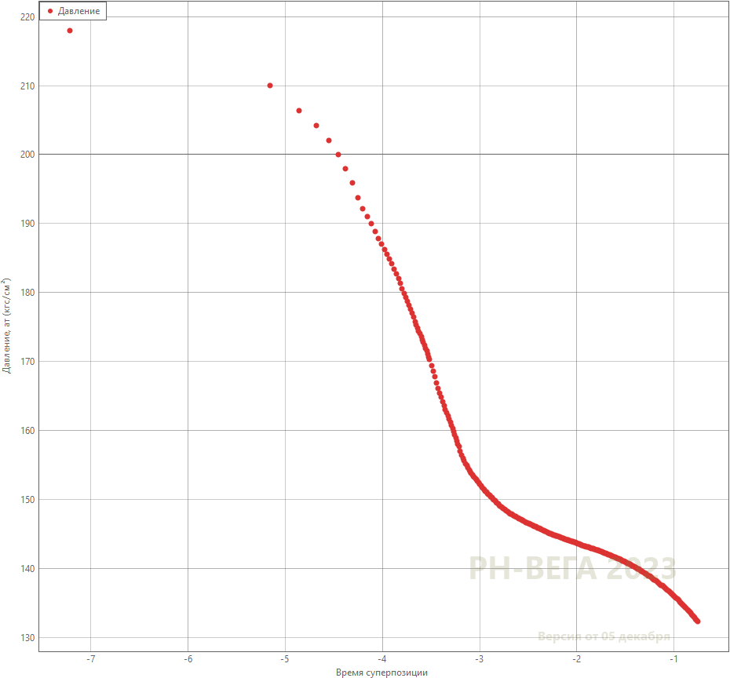
Газовый фактор | м3/т | 21.00
Длина горизонтального ствола | м
Пласт |  | C1rd-bb
Текущий режим
Забойное давление | кгс/см2 | 205.7
Статический уровень | м
Приемистость | м3/сут | 19.180
Текущее состояние скважины |  | РАБ.
Обводненность объемная | %
Давление затрубное | кгс/см2 | 0.10
Пласт
Глубина ВДП, Нвд | м | 1156.0
Удлинение на отметку ВДП | м | 36.800
Абсолютная отметка ВНК | м | 968.0
Абсолютная проницаемость | мД
Дата ГРП
Толщина пласта перфорированная | м | 8.07
Толщина пласта эффективная | м | 8.14
Пластовое давление начальное | кгс/см2 | 110.1 | График истории
Пластовое давление текущее | кгс/см2 | 123.471
Пластовая температура | °C | 18.0
Давление насыщения | кгс/см2 | 60.0
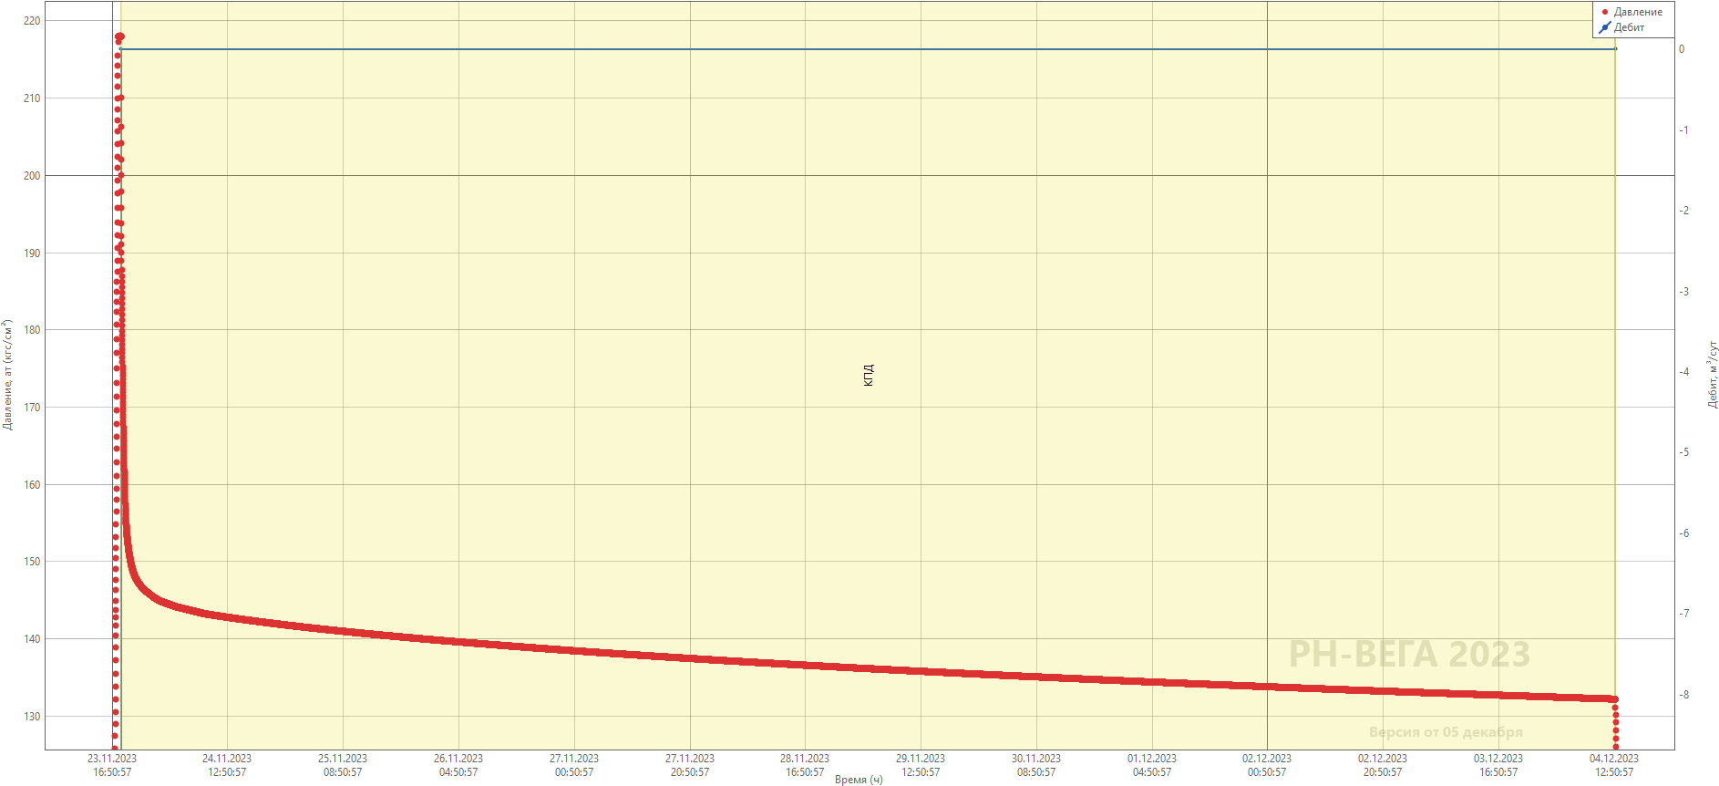
Cредневзвешенная пористость | доля ед. | 0.257
Текущая водонасыщенность, Sw |  | 0.740
Эффективная проницаемость | мД
Флюид
Тип флюида |  | Вода
Относительная плотность газа по воздуху |  | 0.90
Объемный коэффициент нефти |  | 1.051
Объемный коэффициент воды |  | 1.011
Объемный коэффициент жидкости |  | 1.011
Плотность нефти в пл. условиях | г/см3 | 9e-01
Плотность нефти в пов. условиях | г/см3 | 0.883
Плотность воды в пов. условиях | г/см3 | 1.150
Плотность воды в пл. условиях | г/см3 | 1.150
Плотность жидкости | г/см3 | 1.150
Вязкость нефти в пл. условиях | сПз | 15.20
Вязкость воды в пл. условиях | сПз | 1.30
Вязкость жидкости в пл. условиях | сПз | 1.30
Общая сжимаемость системы | 1/атм | 7e-05
Коэффициент изотермической сжимаемости нефти | 1/атм | 7e-05
Коэффициент изотермической сжимаемости воды | 1/атм | 3e-05
Фактические параметры исследования
Глубина замера (измер) | м | 1070.0
Удлинение на глубине замера | м | 35.440
Дата начала исследования (факт) |  | 23.11.2023 18:22
Дата окончания исследования |  | 04.12.2023 13:02
Продолжительность исследования (факт) | сут
Потери закачки | м3
Рассчитанная плотность | г/см3 | 1.150
Pбуф (последнее замеренное) | кгс/см2
Pзаб на ВДП (перед исследованием) | кгс/см2 | 218.01
Р (последнее замеренное) | кгс/см2 | 122.44
Pзаб на ВДП (последнее замеренное) | кгс/см2 | 132.17
Название расчетной программы |  | РН-ВЕГА
Тип прибора |  | САФ.КАМА
Номер прибора(ов) |  | 1617
Результаты интерпретации
Модель послепритока
Коэффициент влияния ствола скважины (ВСС) | м3/атм
Модель течения
Геометрический Скин-фактор
Безразмерная проводимость трещины
Полудлина трещины | м
Эффективная длина горизонтального ствола | м
Skin
Общий скин-фактор
Модель пласта
Абсолютная проницаемость | мД
Фазовая проницаемость воды | мД
Фазовая проницаемость нефти | мД
Проницаемость общая | мД
Omega
Lambda
Kappa
Анизотропия
Модель границы
Расстояние до границы | м
Пластовое давление Рпл, на ВДП | кгс/см2 | 125.20
Пластовое давление Рпл, на ВНК | кгс/см2 | 127.89
Экстраполированное давление | кгс/см2
Давление соответствующее моменту времени 1ч после начала КВУ | кгс/см2
Коэффициент продуктивности\приемистости | м3/(сут*атм) | 0.21
Радиус исследования | м
Наклон | атм/(лог.цикл)
Оценка достоверности
Факторы влияния / причины неуспешности |  | Граничные условия
Достоверность либо успешность |  | Средняя
Условия применимости |  | Достоверно получено Рпл, остальные параметры оценочные.

Комментарий. Пласт C1rd-bb: Цель работы достигнута частично. Вид диагностического графика не позволяет выделить радиальный режим течения, производная давления растет, что может быть связано как с влиянием соседних скважин, так и линии выклинивания. Расчет пластового давления произведен дифференциальным методом.Пластовое давление относительно предыдущего КПД увеличилось, что может быть связано с общим изменением компенсации отборов жидкости. Кпр незначительно уменьшился.

Интерпретатор: | Дуброва ОМ

Pбуф, Pвдп
